1-1
工程款支付证书
工程名称 |  | 国道349线泽当至贡嘎机场段新改建工程尾工工程施工 |  |  |  |  | 建设单位 |  |  |  |  |  |  | ERP编号 |  | 14115 | 档案编号
合同金额 |  | 18,255,355.35 |  |  | 中标时间 | 2021-07-08 | 已提供工程资料 |  |  |  |  |  |  | 保存地址 |  | 合肥 | 责任单位 |  | 西部大区
决算金额 |  |  |  |  | 决算时间 |  | 项目部印章 |  | 无 |  |  |  |  | 施工人 |  | 程浩 | 区域责任人 | 孙健 | 省办负责人 | 张云峰
序号 | 经营填写 |  |  |  |  | 工程填写 | 经营填写 |  |  | 财务填写 |  | 经营、工程、质安填写 |  | 区域负责人 |  | 申请部门填写财务核对 |  |  | 本次支付 金额 | 剩余款项
 | 到款情况 |  |  |  |  |  | 暂列金 |  |  | 代缴税金 |  | 其他扣款 |  | 预留款 |  | 成本票
 | 日期 | 工程款金额 | 周转金金额 | 到款银行 | 到款账户 | 完成进度 | 比例 | 金额 | 备注 | 金额 | 备注 | 金额 | 备注 | 金额 | 备注 | 供货单位 | 合同额 | 成本票额
 | 2021-07-29 |  | 133796.88 | 徽行 | 5206 8432 3131 0000 02 |  |  |  |  |  |  |  |  |  |  | 中招国际招标有限公司西藏分公司-招标代理费 |  |  | 133,796.88
1 | 2021-08-03 |  | 730214.21 | 徽行 | 5206 8432 3131 0000 02 |  |  |  |  |  |  |  | 转账费下次扣 |  |  | 西藏自治区重点公路建设项目管理中心-农民工工资保证金 开户行：中行北京中路支行 账号：1388 0170 4597 |  |  | 730,214.21
 |  |  | 35597.00 | 徽行 | 5206 8432 3131 0000 02

合计 |  | 0 | 899608.09 |  |  |  | - | 0.00 |  | 0.00 |  | 0.00 | - | 0.00 | - | - |  |  | 864,011.09 | 35597.00
本次结算、支付明细 |  | 应支付金额 |  |  | 730214.21 |  | 本次支付金额 |  |  |  |  |  | 小写 | 730,214.21
 |  | 已支付金额 |  |  | 0.00 |  |  |  |  |  |  |  | 大写 | RMB730214.21
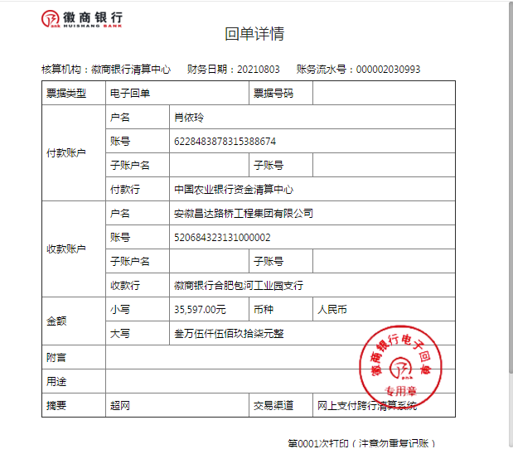
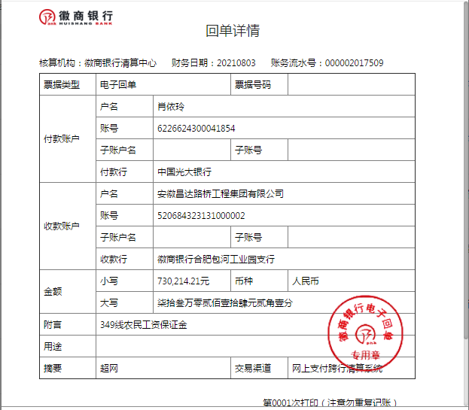

1-2
工程款支付证书
工程名称 |  | 国道349线泽当至贡嘎机场段新改建工程尾工工程施工 |  |  |  |  | 建设单位 |  |  |  |  |  |  | ERP编号 |  | 14115 | 档案编号
合同金额 |  | 18,255,355.35 |  |  | 中标时间 | 2021-07-08 | 已提供工程资料 |  |  |  |  |  |  | 保存地址 |  | 合肥 | 责任单位 |  | 西部大区
决算金额 |  |  |  |  | 决算时间 |  | 项目部印章 |  | 无 |  |  |  |  | 施工人 |  | 程浩 | 区域责任人 | 孙健 | 省办负责人 | 张云峰
序号 | 经营填写 |  |  |  |  | 工程填写 | 经营填写 |  |  | 财务填写 |  | 经营、工程、质安填写 |  | 区域负责人 |  | 申请部门填写财务核对 |  |  | 本次支付 金额 | 剩余款项
 | 到款情况 |  |  |  |  |  | 暂列金 |  |  | 代缴税金 |  | 其他扣款 |  | 预留款 |  | 成本票
 | 日期 | 工程款金额 | 周转金金额 | 到款银行 | 到款账户 | 完成进度 | 比例 | 金额 | 备注 | 金额 | 备注 | 金额 | 备注 | 金额 | 备注 | 供货单位 | 合同额 | 成本票额
 | 2021-07-29 |  | 133796.88 | 徽行 | 5206 8432 3131 0000 02 |  |  |  |  |  |  |  |  |  |  | 中招国际招标有限公司西藏分公司-招标代理费 |  |  | 133,796.88
1 | 2021-08-03 |  | 730214.21 | 徽行 | 5206 8432 3131 0000 02 |  |  |  |  |  |  |  | 转账费下次扣 |  |  | 西藏自治区重点公路建设项目管理中心-农民工工资保证金 开户行：中行北京中路支行 账号：1388 0170 4597 |  |  | 730,214.21
 |  |  | 35597.00 | 徽行 | 5206 8432 3131 0000 02
2 | 2021-08-12 |  | 165107.00 | 徽行 | 5206 8432 3131 0000 02 |  |  |  |  |  |  |  | 转账费下次扣 | 365,107.00 | 履约担保押金 | 西藏泓锦非融资担保有限公司-履约担保费及转开手续费 开户行：中信银行拉萨分行营业部 账号：8116 2010 142 0000 7777 |  |  | 19,167.00
 |  |  | 200000.00 | 徽行 | 5206 8432 3131 0000 02 |  |  |  |  |  |  |  |  |  |  | 河北高盛融资担保有限公司-履约担保费 开户行：光大银行邯郸赵都支行 账号：5505 0188 0000 10451 |  |  | 16,430.00

合计 |  | 0 | 1264715.09 |  |  |  | - | 0.00 |  | 0.00 |  | 0.00 | - | 365,107.00 | - | - |  |  | 899,608.09 | 0.00
本次结算、支付明细 |  | 应支付金额 |  |  | 35597.00 |  | 本次支付金额 |  |  |  |  |  | 小写 | 35,597.00
 |  | 已支付金额 |  |  | 0.00 |  |  |  |  |  |  |  | 大写 | RMB35597
